提出物チェックシート（付録）
【派遣留学生提出書類について】
・事務手続き様式のうち、派遣留学生が提出する必要のある部分（一覧中、黄色で示している部分） ・記入例シート（シート見出し「水色」）を付けています。 ・派遣留学生への周知をお願いします。
大学用提出書類チェックリスト【2020.2版】 |  |  |  |  | 学校番号： 大学等名： |  |  |  | 個人番号： 学生氏名：
手続きの種類 |  | 様式 | 提出書類名 | 作成者・提出者 | 提出方法 | 提出先 | 提出時期 | チェック表 | メモ
登録データ |  | 1 | 支給対象者登録データ（エクセルファイル） | 機構 | システム | 「受付センター」 | 2020年2月14日 (回答フォーム提出締切日）
口座登録 |  | A-1 | 銀行振込依頼書 | 大学等 | 郵送 | 奨学金担当 | 2020-02-25
 |  | A-2 | 口座情報貼付用紙
在籍確認 |  | B-1 | 在籍確認及び受領確認簿 第 期生用 | 大学等 | 郵送 | 奨学金担当 | 年度報告時（写） |  | 写しを提出。最終的には派遣留学生の署名必要。
 |  | B-2 | 月次在籍証明書 | 学生 | - | - | 大学等で保管 |  | 毎月学生から取得・確認の上、奨学金支給
研修 |  | Ｃ | 研修の日程変更・一部日程欠席及び、突発的な事情による一部日程欠席・研修不参加について | 大学等 | 郵送 | 研修担当 | 事実発生後すぐ
奨学金 留学準備金 支給申請 |  | F-1 | 奨学金・留学準備金【定額奨学金】支給申請書 | 大学等 | 郵送 | 「受付センター」 | 2020-03-13
 |  | F-2 | 奨学金等支給申請書 別紙（第 期生用）
 |  | F-3 | 奨学金【追加】支給申請書 別紙（第 期生用） |  | 郵送 | 「受付センター」 | 変更承認通知受領後 |  | 計画変更で年度配分額に変更が生じた場合使用（F-1と併せて提出）
 |  |  | 往復渡航にかかる証拠書類貼付用紙 | 学生 | - | - | 大学等で保管
授業料 支給申請 |  | G-1 | 授業料支給申請書 | 大学等 | 郵送 | 奨学金担当 | 原則授業料発生前 （請求書等揃い次第）
 |  | G-2 | 授業料支給申請書 個人別様式 （第 期生用）
 |  |  | 本人宛の授業料請求書等 | 学生 |  |  |  |  | 機構への提出は写し
 |  |  | 請求書などの和訳（該当箇所マーカー済）
 |  |  | 受入許可証 |  |  |  |  |  | 機構への提出は写し
 |  |  | 授業料請求書チェック用紙 | 学生 | - | - | 大学等で保管 |  | 学生は本紙に請求書及び和訳添付で提出
年度報告 |  | 2019H-1 | 奨学金等支給報告書 （2019年度分） | 大学等 | 郵送 | 奨学金担当 | 2020-05-29
 |  | 2019H-1 | 奨学金等支給報告書（別紙様式）第 期生用 | 大学等
 |  |  | 授業料領収書 | 学生 |  |  |  |  | 機構への提出は写し
 |  |  | 領収書和訳（該当箇所マーカー済）
 |  |  | 授業料領収書チェック用紙 | 学生 | - | - | 大学等で保管 |  | 学生は本紙に領収書及び和訳添付で提出
修了報告 |  | Ｍ | 留学状況報告書 | 学生 | システム | 研修担当 | 研修受講後１か月以内 |  | 提出方法：別途研修事務連絡参照
 |  | I | 支給対象者修了報告書 第 期生用 | 大学等 | 郵送 | 奨学金担当 | 事後研修参加後
変更 | 辞退 | J | 変更届 | 大学等 | 郵送、システム | 「受付センター」 | 事実発生後すぐ
 |  | 任意 | 辞退者による辞退届 | 学生
 |  |  | 支給対象者登録データ | 大学等 | システム
 | 属性変更 | J | 変更届 | 大学等 | 郵送、システム | 「受付センター」 | 変更報告を受けてすぐ （第12期生： 受付開始2020年3月2日）
 |  | 任意 | （※）転学の場合のみ事務手続き引継ぎ承諾書 | 大学等 | システム
 |  | J別紙2 | 支給対象者登録データ更新依頼書 | 大学等
 |  |  | 支給対象者登録データ | 大学等
 | 計画変更 | J | 変更届 | 大学等 | 郵送、システム | 「受付センター」 | 変更報告を受けてすぐ （第12期生： 受付開始2020年3月13日）
 |  | J別紙1 | 計画変更申請書 | 学生 | システム
 |  | J別紙2 | 支給対象者登録データ更新依頼書 | 大学等
 |  |  | 支給対象者登録データ
 | 上記以外 | J | 変更届 | 大学等 | 郵送・システム | 「受付センター」 | 変更報告を受けてすぐ （第12期生： 受付開始2020年3月13日）
 |  | J別紙2 | 支給対象者登録データ更新依頼書 |  | システム
 |  |  | 支給対象者登録データ
返納 |  | Ｋ | 返納報告書 | 大学等 | 郵送、システム | 「受付センター」 | 事実発生後すぐ |  | 変更届と併せて提出

※ 郵送に際しては、必ず書留又は宅配便等の記録の残る方法で送付してください。
※ 封筒には朱書きで「様式名 在中」と記入してください。
※ 提出先（担当まで）及び提出先住所について誤りのないよう確認してください。住所は手引きの「7．連絡窓口について」を参照してください。

【参考】様式B-1(2019)
 |  |  |  |  |  |  |  |  |  |  |  |  |  |  |  |  |  |  |  |  |  |  | 様式Ｂ-１

2019年度用
 | 学校コード |  |  |  |  | 大学等名 |  |  |  | 採用期 |  | コース名 |  |  |  |  |  | 個人番号 |  | 氏名
 | 111111 |  |  |  |  | トビタテ大学 |  |  |  | 10期 |  | 多様性人材コース |  |  |  |  |  | SXXXV111111001 |  | 官民 太郎
 | 採用時留学期間 |  |  |  |  |  |  |  |  | 日数 | 月数 | 留学期間（実際） |  |  |  |  |  | 留学期間（奨学金支給期間） |  |  |  |  |  | 支給月数
 | 2019-04-20 |  |  |  | ～ |  | 2019-08-25 |  |  | 128 | 4 | 2019-04-20 |  | ～ | 2019-08-25 |  |  | 2019年4月20日～2019年8月25日 |  |  |  |  |  | 4

内容 |  |  |  | 受領額 |  |  |  |  | 受領年月日 （振込日） |  | 留学先国・地域（奨学金単価） |  |  |  |  |  | 留学先在籍確認 |  | 在籍大学等での学籍状況確認 |  | 在籍確認者署名 (大学等担当者） | 備考
４月分奨学金 |  |  |  |  |  |  |  | 円 |  |  | 支給なし |  |  |  |  |  | ✔ |  | ✔
５月分奨学金 |  |  |  | 160,000 |  |  |  | 円 | 2019/5/15 |  | 英国 |  |  |  |  |  | ✔ |  | ✔
６月分奨学金 |  |  |  | 160,000 |  |  |  | 円 | 2019/6/15 |  | 英国 |  |  |  |  |  | ✔ |  | ✔
７月分奨学金 |  |  |  | 160,000 |  |  |  | 円 | 2019/8/15 |  | 英国 |  |  |  |  |  | ✔ |  | ✔ |  |  | 変更申請の承認を待って支給したため、当月中の振込ができなかった。
８月分奨学金 |  |  |  | 120,000 |  |  |  | 円 | 2019/8/15 |  | オーストラリア |  |  |  |  |  | ✔ |  | ✔
９月分奨学金 |  |  |  |  |  |  |  | 円
１０月分奨学金 |  |  |  |  |  |  |  | 円
１１月分奨学金 |  |  |  |  |  |  |  | 円
１２月分奨学金 |  |  |  |  |  |  |  | 円
１月分奨学金 |  |  |  |  |  |  |  | 円
２月分奨学金 |  |  |  |  |  |  |  | 円
３月分奨学金 |  |  |  |  |  |  |  | 円
合計額 |  |  |  | 600,000 円

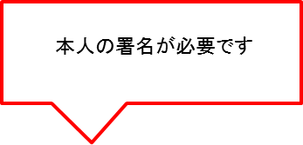
内容 |  |  |  | 受領額 |  |  |  |  | 受領年月日/振込日 |  | 往路搭乗券確認 |  | 復路搭乗券確認 |  |  | ※平成30年度に帰国する者については、「往路搭乗券確認」欄、 及び「復路搭乗券確認」欄を記入してください。
留学準備金 |  |  |  | 250,000 |  |  |  | 円 | 2019年5月15日 |  | ✔ |  | ✔
※2019年度内に支給した留学準備金について記入してください。（注10）
内容 |  |  |  | 受領額 |  |  |  |  | 受領年月日/振込日 |  | 留学先機関名 |  |  |  |  |  | 請求書確認 |  | 領収書確認 |  | ※平成30年度中に支給した授業料について記入してください。
授業料 |  |  |  | 300,000 |  |  |  | 円 | 2019年8月15日 |  | Jasso University |  |  |  |  |  | ✔ |  | ✔

 | 上記のとおり奨学金等を受領いたしました。 |  |  |  |  |  |  |  |  |  |  |  |  |  | 受領人（本人署名）：

 |  |  |  |  |  |  |  |  |  |  |  |  |  |  | 確認年月日 ：

（注１）本様式は、第６～10期生の2019年度分奨学金等の在籍確認兼受領確認簿です。
（注２）留学開始月以外は、原則として毎月1日から5日の間に留学先の在籍証明の形（様式B-2)で在籍確認を行ってください。
（注３）奨学金は必ず在籍確認を行ってから支給してください。
（注４）本様式は年度末の奨学金等支給報告書（様式H）提出時に写しを提出していただきます。
授業料の領収書(写)もあわせて御提出いただきますようお願いします。
（注５）単価の高い地域に留学計画を変更し、増額支援がないため単価と留学先国・地域が一致しない場合は、その旨備考欄に記載してください。
（注６）学生提出書類（様式B-2)、支給年月日を確認できる書類（金融機関の振込金受取書等）、渡航に関する証拠書類 （搭乗券等）、
授業料の請求書・領収書等の原本については提出を求めることがあります。支給対象者と支給内容が分かる状態で適切に書類を保管してください。
振込口座届等の関係書類についても適切な管理の下、留学期間の終了月の属する年度の翌年度から5年間保管してください。
（注７）受領人欄は奨学金等を受給した本人が手書きで署名してください。留学終了後、全ての支給が終了してからの署名となります。
年度末提出時に全ての支給が終了していない場合は、署名欄は空欄のまま写しを提出してください。
全ての支給終了後に本人が署名した後、再度写しを提出してください。
（注８）奨学金は支給対象月に支給してください。支給対象月に振り込めなかった場合は、備考欄に理由を記載してください。
（注９）搭乗券の日付と実際の留学期間にずれが生じていないか確認してください。
（留学開始予定日より後の渡航、留学終了予定日より早い帰国については、奨学金の返金が生じることがあります。）
（注10）本制度の往復渡航にかかる航空券支援を利用される方は、留学先地域により留学準備金から
 |  | アジア地域：100,000円、その他の地域：200,000円を差し引いた金額を記入してください。
 |  |  | （片道のみの支援については、アジア地域 : 50,000円、その他の地域:100,000円を留学準備金から差し引いた額を記入してください。）
 |  | ※当初よりアジア地域とその他の地域の両方が留学先に含まれている場合は、その他の地域の金額を引いてください。

※ご記入いただいた情報は、本制度実施のため利用されます。在外公館・行政機関及び関係企業等に対し、必要に応じて提供され、その他の目的には利用されません。

（学）往復渡航にかかる証拠
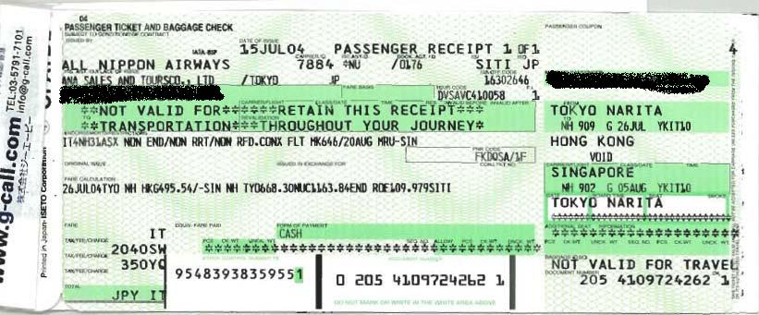
 |  |  |  | 大学等への提出用紙（大学等にて確認・保管）

往復渡航にかかる証拠書類貼付用紙

 | 留学開始： 年 月 日 | 大学等名 | 氏名 |  | 採用期
 | 留学終了： 年 月 日 | 留学先国 | 留学先機関

（注１）証拠書類に不備がある場合、往復渡航費の支給が認められないことがあります。
（注２）国際線搭乗券記載の日付が留学開始・終了日から適切でない場合、留学先と渡航先が不一致の場合、奨学金の返納が生じることが あります。
（注３）搭乗券紛失の場合（片道でも）搭乗証明等をご提出ください。

 | 「搭乗券の半券」（Boarding Pass）について

 | 「半券」とは、搭乗時に手元に残る、座席番号、搭乗日時や目的地の書かれた紙片のことです。
 | 必ず全ての行程の半券を提出して下さい。(コピー不可、オリジナルを在籍大学等に提出して下さい。)

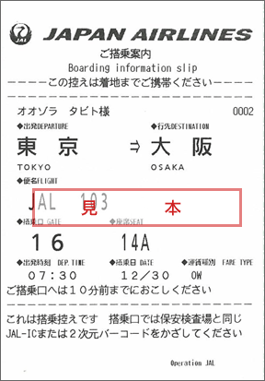
 | ○正しい半券
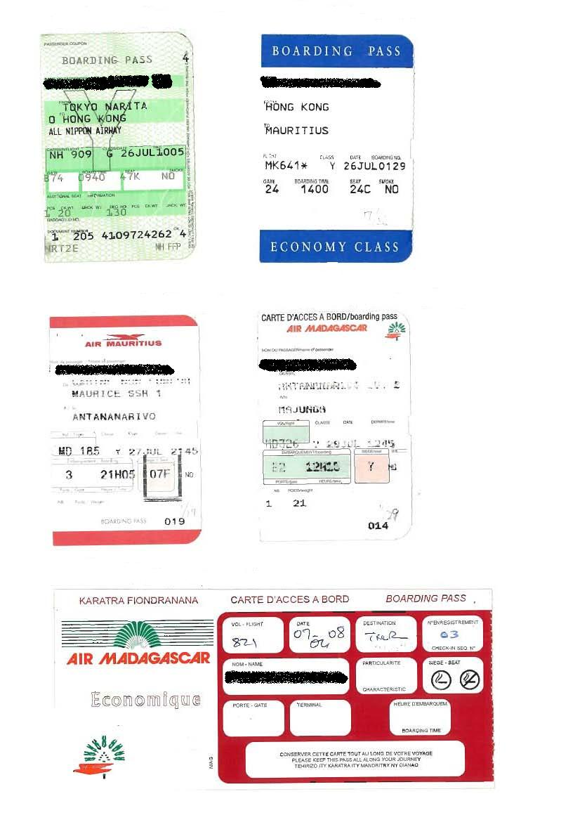

 | ×間違いの例

 | よく、搭乗券を勘違いされて、以下のような、航空券をはぎ取ったあとの台紙をお持ち下さるケースがありますが、これではありません。

請求書チェック用紙 (記入例)
 |  |  |  |  |  |  |  |  | 大学等への提出用紙（大学等確認・保管用）
 | 授業料請求書チェック用紙
支給が認められている留学期間を記入してください。（延長していない限りは実際の留学期間になります。延長している場合は、留学開始日から当初計画の留学日数までを支給上の期間とします。）
 |  |  |  |  | 採用期 | 大学等名 |  | 氏名

授業料を申請する場合は、概算額（見積り額）ではなく、確定額を確認できるよう請求書の提出が必要となります。
本紙以下の確認項目を入力し、全て確認をした上で、本紙に請求書及び和訳を添付し、在籍大学等に必ず提出してください。

 | 【留学の概要】
 | １．留学期間 |  |  | 開始年月日： | 2020-09-10 | 終了年月日： | 2021-06-30

 | ２．請求書確認項目

 |  |  | 確認・チェック項目 |  |  |  |  | チェック
 |  | ① | 留学先機関の大学または大学院が発行している書類である。 |  |  |  |  | ○
 |  |  | →レターヘッドがある／海外留学先機関の署名がある／印が捺印されている
 |  | ② | 請求書であることが確認できる。 |  |  |  |  | ○
 |  |  | →正式な請求書である／請求書が発行されない場合、最終的に支払うための確定額を示した書類である
 |  | ③ | 「受給者本人氏名」が請求書上で確認できる。（→該当にマーカーを引いた） |  |  |  |  | ○
 |  |  | →受給者本人宛の請求書であることが確認できる
 |  | ④ | 請求額の中に「授業料」が含まれている。（→該当にマーカーを引いた） |  |  |  |  | ○
 |  | ⑤ | 留学計画に沿った専門分野を学ぶことを目的とした授業の授業料である。 |  |  |  |  | ○
 |  |  | （→該当にマーカーを引いた） →語学の授業料のみの場合は支援対象外

 |  |  | （以下は必要に応じて提出）
 |  | ※ | ⑤が請求書および受入許可証から証明できない場合、証明可能となるよう以下のような書類を提出 |  |  |  |  | -
 |  |  | （１）シラバス
 |  |  | （２）履修登録書の写し
 |  | ※ | 上記に不足がある場合、それらを補う他の書類を収集し、提出 |  |  |  |  | -

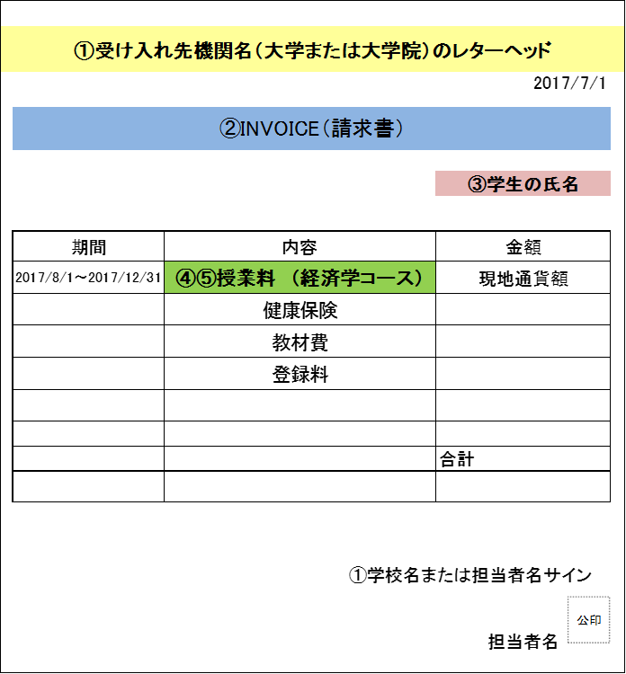

留学先機関の大学(=学位取得可能な高等教育機関）または大学院が発行している書類（語学学校は対象ではありません。）

「授業料」と明記されている。また、語学のみの授業料ではないことが明記されている。

(学）様式Ｊ別紙１
 |  |  |  |  |  |  |  |  |  |  |  |  |  |  | 様式Ｊ別紙１
 |  |  |  | 官民協働海外留学支援制度～トビタテ！留学JAPAN日本代表プログラム～
 |  |  |  |  |  |  |  | 計画変更申請書
・ | 大学等名： |  |  |  |  |  |  |  | ・ | 第 | 期 |  | ・ | コース名：
 | 変更前及び変更後留学計画内容（派遣留学生本人が記述すること） |  |  |  |  |  |  |  |  |  |  |  | ・ | 氏 名：

 | １.変更に至る理由・経緯

１．変更内容の記入上の注意
こちらは、事実ベースで変更している内容を記述してください。
（１）受入先機関
受入先の変更について、複数の受入先で変更が生じている場合はそれぞれの受入先の変更内訳が分かるように、記述してください。
外務省の「領事サービスセンター（海外安全相談班）の情報提供サービス等における「海外安全ホームページ」
https://www.anzen.mofa.go.jp/riskmap/index.html
https://www.anzen.mofa.go.jp/
（２）期間・時期
期間・時期が変更となっている場合は、yyyy/m/d（年/月/日）とご記入ください。様式Ｊ（簡易）別紙２
背景の色がグレーの箇所は、関数計算により自動で表示されます。入力はできません。
（３）その他
「その他」の欄には、４つの事由に該当しない事由による変更が生じた場合、記載下さい。
 | ２.変更内容（計画内容の全容をご記入ください。なお、留学目的の変更は認められません。）
 |  | 変更前 |  |  |  | 変更後
 | 留学内容
 | 渡航先（国・地域）

 | 受入先機関 |  |  |  |  |  | ・
 |  |  |  |  |  |  | ・
 |  |  |  |  |  |  | ・
 |  |  |  |  |  |  | ・
 |  |  |  |  |  |  | ・
 |  |  |  |  |  |  | ・
 |  |  |  |  |  |  | ・
 |  |  |  |  |  |  | ・
 |  |  |  |  |  |  | ・
 |  |  |  |  |  |  | ・
 |  |  |  |  |  |  | ・
 |  | ※変更後の受入先機関の概要（設立年、所在地・支店数、事業内容・規模、従業員数、URL等）が分かる資料を添付してください（任意様式、Ａ４サイズ１枚以内）。
 | 期間・時期 | 留学計画の全体期間 |  |  | ※自動表示 | 留学計画の全体期間 |  |  |  |  |  | ※自動表示（入力不可：グレー箇所は自動で表示されます。）
 |  | ○ | ～ |  |  | ○ |  |  | ～
 |  | ① | ～ |  |  | ① |  |  | ～
 |  |  | ～ |  |  |  |  |  | ～
 |  |  | ～ |  |  |  |  |  | ～
 |  |  | ～ |  |  |  |  |  | ～
 |  |  | ～ |  |  |  |  |  | ～
 |  |  | ～ |  |  |  |  |  | ～
２．質の担保の説明の記入上の注意
第3者が見て、質の担保ができていることが分かるように具体的に記入してください。
ポイントとしては、変更前の計画で学修予定だった内容とそこから習得する予定だった内容、それが変更後にどのような学修内容に変わり、そこから何を習得するのか、そしてその習得したものが当初の留学計画の目標にどうつながるのかが分かるようにご記入ください。
※帰国後の活動での質の担保等は認められません。あくまでも、留学期間中にどう担保するのかを記述してください。
 | その他

 | ３.変更後、当初計画（または前回承認された変更計画）の質をどのように担保するかを説明してください。

 | （注１）申請書類の内容によっては、変更が認められない場合があります。
 | （注２）本ページに書き切れない場合のみページを追加してください。
※ご記入いただいた情報は、本制度実施のため利用されます。在外公館・行政機関及び関係企業等に対し、必要に応じて提供され、その他の目的には利用されません。

（学）様式Ｊ別紙１ 記入例
 |  |  |  |  |  |  |  |  |  |  |  |  |  |  |  |  |  |  |  |  |  | 様式Ｊ別紙１
 |  |  |  |  |  | 官民協働海外留学支援制度～トビタテ！留学JAPAN日本代表プログラム～
 |  |  |  |  |  |  |  |  |  |  | 計画変更申請書
・ | 大学等名： |  |  | トビタテ大学 |  |  |  |  |  |  |  | ・ | 第 | 12 | 期 |  | ・ | コース名： |  |  | 理系（未来テク）
 | 変更前及び変更後留学計画内容（派遣留学生本人が記述すること） |  |  |  |  |  |  |  |  |  |  |  |  |  |  |  | ・ | 氏 名： |  |  | 官民 太郎

 | １.変更に至る理由・経緯

１．変更内容の記入上の注意
こちらは、事実ベースで変更している内容を記述してください。
（１）受入先機関
受入先の変更について、複数の受入先で変更が生じている場合はそれぞれの受入先の変更内訳が分かるように、記述してください。
外務省の「領事サービスセンター（海外安全相談班）の情報提供サービス等における「海外安全ホームページ」
https://www.anzen.mofa.go.jp/riskmap/index.html
https://www.anzen.mofa.go.jp/
（２）期間・時期
期間・時期が変更となっている場合は、yyyy/m/d（年/月/日）とご記入ください。様式Ｊ（簡易）別紙２
背景の色がグレーの箇所は、関数計算により自動で表示されます。入力不可です。
（３）その他
「その他」の欄には、４つの事由に該当しない事由による変更が生じた場合、記載下さい。
 | ２.変更内容（計画内容の全容をご記入ください。なお、留学目的の変更は認められません。）
 |  | 変更前 |  |  |  |  |  | 変更後
 | 留学内容
 | 渡航先（国・地域） | ① | カナダ（未定） |  |  |  |  | ① | カナダ（確定） |  |  |  |  |  |  |  |  |  |  | 北米 |  |  | 危険度表示無し
 |  | ② | アメリカ |  |  |  |  | ② | アメリカ |  |  |  |  |  |  |  |  |  |  | 北米 |  |  | 危険度表示無し
 |  | ③ | イギリス |  |  |  |  | ③ | アメリカ |  |  |  |  |  |  |  |  |  |  | 北米 |  |  | 危険度表示無し
 |  |  |  |  |  |  |  | ④

 | 受入先機関 | ① | 未定 |  | （未定） |  |  | ① | ・ | 変更有:確定 |  |  |  | Language School of Canada （ｶﾅﾀﾞ語学学校）
 |  |  | 語学学校 |  |  |  |  |  | ・ | 語学学校
 |  | ② | 確定済 |  | Univ. of California, San Francisco |  |  | ② | ・ | 変更無 |  |  |  | University of California, San Francisco （ｶﾘﾌｫﾙﾆｱ大学ｻﾝﾌﾗﾝｼｽｺ校）
 |  |  | 大学等:座学 |  |  |  |  |  | ・ | 大学等:座学
 |  | ③ | 確定済 |  | Google LLC（英国支社）（ｲﾝﾀｰｼｯﾌﾟ無給） |  |  | ③ | ・ | 変更有:追加 |  |  |  | Apple Inc.（米国本社）（ｲﾝﾀｰﾝｼｯﾌﾟ無給） 1日6時間、毎週2日、ﾄｰﾀﾙ34日間。
 |  |  | 実践活動先 |  |  |  |  |  | ・ | 実践活動先
 |  |  |  |  |  |  |  |  | ・
 |  |  |  |  |  |  |  |  | ・
 |  |  |  |  |  |  |  |  | ・
 |  |  |  |  |  |  |  |  | ・
 |  |  |  |  |  |  |  |  | ・
 |  | ※変更後の受入先機関の概要（設立年、所在地・支店数、事業内容・規模、従業員数、URL等）が分かる資料を添付してください（任意様式、Ａ４サイズ１枚以内）。
 | 期間・時期 | 留学計画の全体期間 |  |  |  |  | ※自動表示 | 留学計画の全体期間 |  |  |  |  |  |  |  | ※自動表示（入力不可：グレー箇所は自動で表示されます。）
 |  | ○ | 2020-10-01 |  | ～ | 2021-09-13 | 348日間 | ○ | 2020-10-01 |  |  | ～ | 2021-08-31 |  |  | 335日間 |  |  | 13日間の短縮 |  |  | 短縮率 |  | -3.7%
 |  | ① | 2020-10-01 |  | ～ | 2020-11-30 | 61日間 | ① | 2020-10-01 |  |  | ～ | 2020-12-31 |  |  | 92日間 |  |  | 31日間の延長 |  |  | 延長率 |  | 50.8%
 |  | ② | 2021-01-01 |  | ～ | 2021-09-13 | 256日間 | ② | 2020-12-01 |  |  | ～ | 2021-08-31 |  |  | 274日間 |  |  | 18日間の延長 |  |  | 延長率 |  | 7.0%
 |  | ③ | 2021-04-01 |  | ～ | 2021-08-31 | 153日間 | ③ | 2021-05-01 |  |  | ～ | 2021-08-31 |  |  | 123日間 |  |  | 30日間の短縮 |  |  | 短縮率 |  | -19.6%
 |  |  |  |  | ～ |  |  |  |  |  |  | ～
 |  |  |  |  | ～ |  |  |  |  |  |  | ～
 |  |  |  |  | ～ |  |  |  |  |  |  | ～
２．質の担保の説明の記入上の注意
第3者が見て、質の担保ができていることが分かるように具体的に記入してください。
ポイントとしては、変更前の計画で学修予定だった内容とそこから習得する予定だった内容、それが変更後にどのような学修内容に変わり、そこから何を習得するのか、そしてその習得したものが当初の留学計画の目標にどうつながるのかが分かるようにご記入ください。
※帰国後の活動での質の担保等は認められません。あくまでも、留学期間中にどう担保するのかを記述してください。「
 | その他

 | ３.変更後、当初計画（または前回承認された変更計画）の質をどのように担保するかを説明してください。

 | （注１）申請書類の内容によっては、変更が認められない場合があります。
 | （注２）本ページに書き切れない場合のみページを追加してください。
※ご記入いただいた情報は、本制度実施のため利用されます。在外公館・行政機関及び関係企業等に対し、必要に応じて提供され、その他の目的には利用されません。

（学）様式Ｊ (簡易)別紙１
 |  |  |  |  |  |  |  |  |  |  |  |  |  |  | 様式Ｊ（簡易）別紙１
 |  |  |  | 官民協働海外留学支援制度～トビタテ！留学JAPAN日本代表プログラム～
 |  |  |  |  |  |  |  | 計画変更申請書
・ | 大学等名： |  |  |  |  |  |  |  | ・ | 第 | 期 |  | ・ | コース名：
 | 変更前及び変更後留学計画内容（派遣留学生本人が記述すること） |  |  |  |  |  |  |  |  |  |  |  | ・ | 氏 名：

 | １.変更に至る理由・経緯

１．変更内容の記入上の注意
こちらは、事実ベースで変更している内容を記述してください。
（１）受入先機関
受入先の変更について、複数の受入先で変更が生じている場合はそれぞれの受入先の変更内訳が分かるように、記述してください。
外務省の「領事サービスセンター（海外安全相談班）の情報提供サービス等における「海外安全ホームページ」
https://www.anzen.mofa.go.jp/riskmap/index.html
https://www.anzen.mofa.go.jp/
（２）期間・時期
期間・時期が変更となっている場合は、yyyy/m/d（年/月/日）とご記入ください。様式Ｊ（簡易）別紙２
背景の色がグレーの箇所は、関数計算により自動で表示されます。入力はできません。
（３）その他
「その他」の欄には、４つの事由に該当しない事由による変更が生じた場合、記載下さい。
 | ２.変更内容（計画内容の全容をご記入ください。なお、留学目的の変更は認められません。）
 |  | 変更前 |  |  |  | 変更後
 | 留学内容
 | 渡航先（国・地域）

 | 受入先機関 | ① |  |  |  | ① | ・
 |  |  |  |  |  |  | ・
 |  |  |  |  |  |  | ・
 |  |  |  |  |  |  | ・
 |  |  |  |  |  |  | ・
 |  |  |  |  |  |  | ・
 |  |  |  |  |  |  | ・
 |  |  |  |  |  |  | ・
 |  |  |  |  |  |  | ・
 |  |  |  |  |  |  | ・
 |  |  |  |  |  |  | ・
 |  | ※変更後の受入先機関の概要（設立年、所在地・支店数、事業内容・規模、従業員数、URL等）が分かる資料を添付してください（任意様式、Ａ４サイズ１枚以内）。
 | 期間・時期 | 留学計画の全体期間 |  |  | ※自動表示 | 留学計画の全体期間 |  |  |  |  |  | ※自動表示（入力不可：グレー箇所は自動で表示されます。）
 |  | ○ | ～ |  |  | ○ |  |  | ～
 |  |  | ～ |  |  |  |  |  | ～
 |  |  | ～ |  |  |  |  |  | ～
 |  |  | ～ |  |  |  |  |  | ～
 |  |  | ～ |  |  |  |  |  | ～
 |  |  | ～ |  |  |  |  |  | ～
 |  |  | ～ |  |  |  |  |  | ～
 | その他
２．質の担保の説明の記入上の注意
第3者が見て、質の担保ができていることが分かるように具体的に記入してください。
ポイントとしては、変更前の計画で学修予定だった内容とそこから習得する予定だった内容、それが変更後にどのような学修内容に変わり、そこから何を習得するのか、そしてその習得したものが当初の留学計画の目標にどうつながるのかが分かるようにご記入ください。
※帰国後の活動での質の担保等は認められません。あくまでも、留学期間中にどう担保するのかを記述してください。
 | ３.変更後、当初計画（または前回承認された変更計画）の質をどのように担保するかを説明してください。

 | （注１）申請書類の内容によっては、変更が認められない場合があります。
 | （注２）本ページに書き切れない場合のみページを追加してください。
※ご記入いただいた情報は、本制度実施のため利用されます。在外公館・行政機関及び関係企業等に対し、必要に応じて提供され、その他の目的には利用されません。

（学）様式J（簡易）別紙１記入例
 |  |  |  |  |  |  |  |  |  |  |  |  |  |  |  |  |  |  |  |  |  | 様式Ｊ（簡易）別紙１
 |  |  |  |  |  | 官民協働海外留学支援制度～トビタテ！留学JAPAN日本代表プログラム～
 |  |  |  |  |  |  |  |  |  |  | 計画変更申請書
・ | 大学等名： |  |  | トビタテ大学 |  |  |  |  |  |  |  | ・ | 第 | 12 | 期 |  | ・ | コース名： |  |  | 理系（未来テク）
 | 変更前及び変更後留学計画内容（派遣留学生本人が記述すること） |  |  |  |  |  |  |  |  |  |  |  |  |  |  |  | ・ | 氏 名： |  |  | 官民 太郎

 | １.変更に至る理由・経緯

１．変更内容の記入上の注意
こちらは、事実ベースで変更している内容を記述してください。
（１）受入先機関
受入先の変更について、複数の受入先で変更が生じている場合はそれぞれの受入先の変更内訳が分かるように、記述してください。
外務省の「領事サービスセンター（海外安全相談班）の情報提供サービス等における「海外安全ホームページ」
https://www.anzen.mofa.go.jp/riskmap/index.html
https://www.anzen.mofa.go.jp/
（２）期間・時期
期間・時期が変更となっている場合は、yyyy/m/d（年/月/日）とご記入ください。様式Ｊ（簡易）別紙２
背景の色がグレーの箇所は、関数計算により自動で表示されます。入力不可です。
（３）その他
「その他」の欄には、４つの事由に該当しない事由による変更が生じた場合、記載下さい。
 | ２.変更内容（計画内容の全容をご記入ください。なお、留学目的の変更は認められません。）
 |  | 変更前 |  |  |  |  |  | 変更後
 | 留学内容
 | 渡航先（国・地域） | ① | アメリカ |  |  |  |  | ① | アメリカ |  |  |  |  |  |  |  |  |  |  | 北米 |  |  |  | 危険度表示無し
 |  | ② | アメリカ |  |  |  |  | ② | アメリカ |  |  |  |  |  |  |  |  |  |  | 北米 |  |  |  | 危険度表示無し

 |  |  |  |  |  |  |  | ④

 | 受入先機関 | ① | 確定済 |  | Univ. of California, San Francisco |  |  | ① | ・ | 変更無 |  |  |  | University of California, San Francisco （ｶﾘﾌｫﾙﾆｱ大学ｻﾝﾌﾗﾝｼｽｺ校）
 |  |  | 大学等:座学 |  |  |  |  |  | ・ | 大学等:座学
 |  | ② | 未定 |  | Google LLC （米国本社） |  |  | ② | ・ | 変更有:確定 |  |  |  | Google LLC（米国本社）（ｲﾝﾀｰﾝｼｯﾌﾟ無給） 1日6時間、毎週1日、ﾄｰﾀﾙ25日間。
 |  |  | 実践活動先 |  |  |  |  |  | ・ | 実践活動先

 |  |  |  |  |  |  |  |  | ・
 |  |  |  |  |  |  |  |  | ・
 |  |  |  |  |  |  |  |  | ・
 |  |  |  |  |  |  |  |  | ・
 |  |  |  |  |  |  |  |  | ・
 |  | ※変更後の受入先機関の概要（設立年、所在地・支店数、事業内容・規模、従業員数、URL等）が分かる資料を添付してください（任意様式、Ａ４サイズ１枚以内）。
 | 期間・時期 | 留学計画の全体期間 |  |  |  |  | ※自動表示 | 留学計画の全体期間 |  |  |  |  |  |  |  | ※自動表示（入力不可：グレー箇所は自動で表示されます。）
 |  | ○ | 2020-07-01 |  | ～ | 2021-06-02 | 337日間 | ○ | 2020-07-01 |  |  | ～ | 2021-05-14 |  |  | 318日間 |  |  | 19日間の短縮 |  |  |  | 短縮率 |  | -5.6%
 |  | ① | 2020-07-01 |  | ～ | 2020-11-09 | 132日間 | ① | 2020-07-01 |  |  | ～ | 2020-11-09 |  |  | 132日間 |  |  | 日数増減なし |  |  |  | 増減率 |  | 0%
 |  | ② | 2020-11-10 |  | ～ | 2021-06-02 | 205日間 | ② | 2020-11-10 |  |  | ～ | 2021-05-14 |  |  | 186日間 |  |  | 19日間の短縮 |  |  |  | 短縮率 |  | -9.3%
 |  |  |  |  | ～ |  |  |  |  |  |  | ～
 |  |  |  |  | ～ |  |  |  |  |  |  | ～
 |  |  |  |  | ～ |  |  |  |  |  |  | ～
 |  |  |  |  | ～ |  |  |  |  |  |  | ～
２．質の担保の説明の記入上の注意
第3者が見て、質の担保ができていることが分かるように具体的に記入してください。
ポイントとしては、変更前の計画で学修予定だった内容とそこから習得する予定だった内容、それが変更後にどのような学修内容に変わり、そこから何を習得するのか、そしてその習得したものが当初の留学計画の目標にどうつながるのかが分かるようにご記入ください。
※帰国後の活動での質の担保等は認められません。あくまでも、留学期間中にどう担保するのかを記述してください。
 | その他

 | ３.変更後、当初計画（または前回承認された変更計画）の質をどのように担保するかを説明してください。

 | （注１）申請書類の内容によっては、変更が認められない場合があります。
 | （注２）本ページに書き切れない場合のみページを追加してください。
※ご記入いただいた情報は、本制度実施のため利用されます。在外公館・行政機関及び関係企業等に対し、必要に応じて提供され、その他の目的には利用されません。

様式Ｍ 【提出について】
トビタテ！留学JAPAN 日本代表プログラム 留学状況報告書
※留学状況報告書は、事後研修受講後30日以内にExcelデータで提出してください。
（ファイル名：留学状況報告書_第●期_学生個人番号_学生氏名.xlsx）
●基本情報
・大学等からトビタテ事務局への留学状況報告書の提出期限は、事後研修受講後30日以内なので、
学生は事後研修参加後、速やかに大学に提出すること。
・大学等担当者は、学生が事後研修受講後、30日以内に本報告書を作成の上、提出するようご指導ください。
学生個人番号
氏名(漢字)
氏名(ひらがな)
所属大学等名
所属学部/研究科/学科
所属学科/専攻/コース
課程(▼で選択)
留学修了時の学年(○年)
期 (○期)
コース (▼で選択)
留学開始日(yyyy/mm/dd)
留学終了日(yyyy/mm/dd)

●留学の活動概要と成果
活動概要と成果 |  | 国名
※主要な留学先を2か所まで記入してください。 2か所を超える場合は、ページ下部にある「活動概要と成果（予備）に記載してください。 |  | 都市等名
 |  | 受入機関名
 | 1 | 期間 (yyyy/mm/dd)
 |  | 活動概要と 成果
 |  | 国名
 |  | 都市等名
 |  | 受入機関名
 | 2 | 期間 (yyyy/mm/dd)
 |  | 活動概要と 成果
日本発信プロジェクト 活動概要と成果 |  | 活動タイトル (30文字以内)
※研修事前課題と研修で検討した 内容をもとに記載してください。 |  | 実行したこと
 |  | 成果・ 気づいたこと
今回のプログラムを通じて最も成長した経験とそこから学んだこと ※研修事前課題と研修の内容を踏まえて記入してください。 ※具体的な経験エピソードをもとに記入してください。
あなたにとっての留学の価値 ※研修事前課題と研修の内容を踏まえて記入してください。

●留学機運醸成に向けた活動
エヴァンジェリスト活動企画 |  | カテゴリ
※研修事前課題と研修で検討した内容をもとに記載してください。 |  | 活動タイトル (30字以内)
 |  | 対象者・人数
 |  | 実施場所
 |  | 実施時期
 |  | 内容
 |  | 達成目標
 |  | 実施に向けたアクションプラン

※「留学の活動概要と成果」で2か所以上の留学先を記載したい場合、下記に記載してください。
活動概要と成果（予備） |  | 国名
 |  | 都市等名
 |  | 受入機関名
 | 1 | 期間
 |  | 活動概要と 成果
 |  | 国名
 |  | 都市等名
 |  | 受入機関名
 | 2 | 期間
 |  | 活動概要と 成果

派遣留学生在籍大学等チェック欄 |  | ※下記チェック欄にチェックし、Salesforce（大学等マイページ）にご提出ください。

（１）報告書の全項目が漏れなく入力されている
（２）報告書の記述がきちんと留学経験を振り返った内容になっている

 | 確認日： |  | 確認者名：

